Накладная-№3
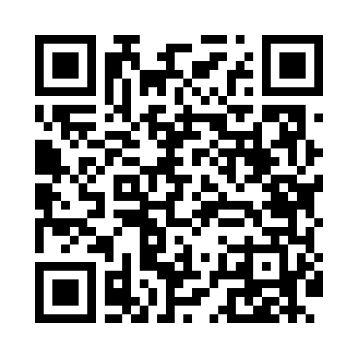
Номер товарно-транспортной накладной: |  |  | Торговый представитель: Kamol aka
Поставщик: Toshkent falcon fly 2 |  |  | Телефон торгового представителя: +998979626299
Дата отгрузки: 14.12.2025 |  |  | Контрагент: """" Klient
Дата консигнации: |  |  | Адрес:
Доставщик: |  |  | Телефон:
Телефон доставщика:
Время заказа: 14.12.2025 16:20:26
№ | Штрих-код | Название товаров (работ,услуг) | Количество | Количество в кейсе | Цена | Сумма
 |  |  | 13 |  |  | 340000
1 | 2024161380137 | Пластиковый салатница 693 L15.5×15.5×H1.6cm D B-59-62 | 10 | 10 шт. | 19,000 | 190,000
2 | 6920250567884 | Пластиковый салатница 60409 DB-67-88 | 2 | 2 шт. | 40,000 | 80,000
3 | 2024161380168 | Пластиковый салатница 1887+1 Ø25.5**H8.2cm DB -59-65 | 1 | 1 шт. | 70,000 | 70,000
Итого: 340000

